关系图
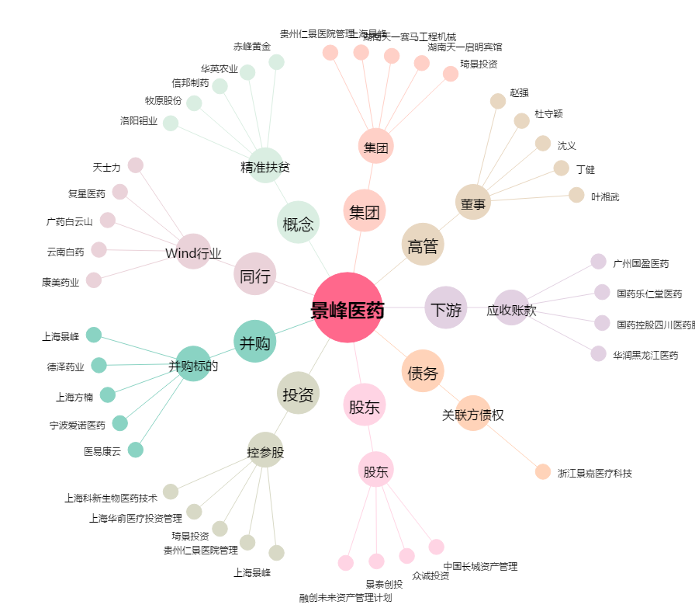
景峰医药[000908.SZ] - 关系概览图

